Graphique
Évolution du taux de réussite depuis 1995 selon les différentes voies de baccalauréat France métropolitaine + DOM hors Mayotte jusqu'en 2011, y compris Mayotte à partir de 2012
 | Bac général | Bac technologique | Bac professionnel | Total Bac
1995 | 0.75 | 0.76 | 0.73 | 0.75
1996 | 0.75 | 0.77 | 0.78 | 0.76
1997 | 0.77 | 0.78 | 0.79 | 0.77
1998 | 0.79 | 0.80 | 0.77 | 0.79
1999 | 0.78 | 0.79 | 0.78 | 0.78
2000 | 0.80 | 0.79 | 0.79 | 0.80
2001 | 0.79 | 0.78 | 0.78 | 0.79
2002 | 0.80 | 0.77 | 0.77 | 0.79
2003 | 0.84 | 0.77 | 0.76 | 0.80
2004 | 0.82 | 0.77 | 0.77 | 0.80
2005 | 0.84 | 0.76 | 0.75 | 0.80
2006 | 0.87 | 0.77 | 0.77 | 0.82
2007 | 0.88 | 0.79 | 0.78 | 0.83
2008 | 0.88 | 0.80 | 0.77 | 0.84
2009 | 0.89 | 0.80 | 0.87 | 0.86
2010 | 0.87 | 0.82 | 0.87 | 0.86
2011 | 0.88 | 0.83 | 0.84 | 0.86
2012 | 0.90 | 0.83 | 0.78 | 0.85
2013 | 0.92 | 0.86 | 0.79 | 0.87
2014 | 0.91 | 0.91 | 0.82 | 0.88
2015 | 0.91 | 0.91 | 0.81 | 0.88
2016p | 0.91 | 0.91 | 0.82 | 0.88

Sources : MENESR-DEPP et MAAF

Fig 8
8 - Réussite au baccalauréat général et technologique (hors STAV), session de juin 2016

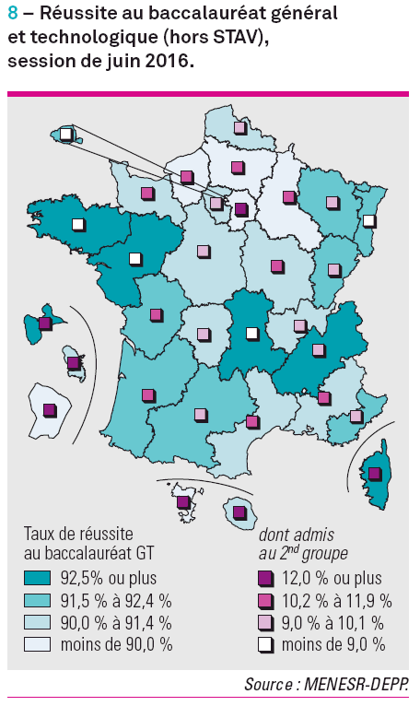
Académies | Taux de réussite au baccalauréat GT (hors STAV) |  |  | Part de présents GT admis au 2nd groupe (hors STAV)
 | Présents | Admis | % | Admis au 2nd groupe G | Admis au 2nd groupe T | Admis au 2nd groupe | %
Aix-Marseille | 22,032 | 19,928 | 90.5 | 1700 | 667 | 2,367 | 10.7
Amiens | 13,546 | 12,132 | 89.6 | 978 | 493 | 1,471 | 10.9
Besançon | 7,901 | 7,268 | 92.0 | 568 | 184 | 752 | 9.5
Bordeaux | 23,239 | 21,284 | 91.6 | 1811 | 582 | 2,393 | 10.3
Caen | 10,290 | 9,407 | 91.4 | 751 | 316 | 1,067 | 10.4
Clermont-Ferrand | 8,215 | 7,616 | 92.7 | 492 | 229 | 721 | 8.8
Corse | 1,866 | 1,769 | 94.8 | 177 | 77 | 254 | 13.6
Créteil | 33,312 | 29,504 | 88.6 | 2953 | 1113 | 4,066 | 12.2
Dijon | 11,159 | 10,160 | 91.0 | 899 | 374 | 1,273 | 11.4
Grenoble | 25,113 | 23,418 | 93.3 | 1810 | 672 | 2,482 | 9.9
Lille | 29,644 | 26,938 | 90.9 | 2046 | 821 | 2,867 | 9.7
Limoges | 4,409 | 4,017 | 91.1 | 313 | 126 | 439 | 10.0
Lyon | 24,390 | 22,190 | 91.0 | 1537 | 861 | 2,398 | 9.8
Montpellier | 19,457 | 17,637 | 90.6 | 1395 | 627 | 2,022 | 10.4
Nancy-Metz | 16,781 | 15,424 | 91.9 | 1106 | 462 | 1,568 | 9.3
Nantes | 26,031 | 24,375 | 93.6 | 1583 | 489 | 2,072 | 8.0
Nice | 15,484 | 14,193 | 91.7 | 1113 | 346 | 1,459 | 9.4
Orléans-Tours | 17,662 | 16,117 | 91.3 | 1131 | 494 | 1,625 | 9.2
Paris | 19,892 | 18,261 | 91.8 | 1190 | 346 | 1,536 | 7.7
Poitiers | 11,598 | 10,670 | 92.0 | 971 | 345 | 1,316 | 11.3
Reims | 8,851 | 7,935 | 89.7 | 717 | 264 | 981 | 11.1
Rennes | 24,846 | 23,456 | 94.4 | 1224 | 501 | 1,725 | 6.9
Rouen | 13,859 | 12,414 | 89.6 | 1082 | 486 | 1,568 | 11.3
Strasbourg | 13,459 | 12,437 | 92.4 | 653 | 322 | 975 | 7.2
Toulouse | 20,771 | 19,176 | 92.3 | 1367 | 622 | 1,989 | 9.6
Versailles | 49,129 | 44,354 | 90.3 | 3585 | 1368 | 4,953 | 10.1
Total France métro. | 472,936 | 432,080 | 91.4 | 33152 | 13187 | 46,339 | 9.8
Guadeloupe | 3,802 | 3,565 | 93.8 | 444 | 215 | 659 | 17.3
Guyane | 1,839 | 1,566 | 85.2 | 221 | 167 | 388 | 21.1
Martinique | 2,984 | 2,726 | 91.4 | 362 | 249 | 611 | 20.5
La Réunion | 7,721 | 7,040 | 91.2 | 547 | 440 | 987 | 12.8
Mayotte | 2,719 | 1,894 | 69.7 | 331 | 306 | 637 | 23.4
Total DOM | 19,065 | 16,791 | 88.1 | 1905 | 1377 | 3,282 | 17.2
Total France métro. + DOM | 492,001 | 448,871 | 91.2 | 35057 | 14564 | 49,621 | 10.1
Source : MENESR-DEPP

